▶네이버_Main
1월 | 네이버 카페 바이럴 진행 내역

바이럴 진행 현황
성형과목 :코 1. 최근 코 관련 트렌드 - 지난 달과 비슷한 분위기 - 직반라인, 직선(남자), 매부리, 콧볼축소, 비순각 등 디테일한 키워드 언급 - 자려한 스타일 선호도 지속, 비절개 바이럴 증가 추세 2. 카페 내에서 바이럴 진행 _많이 보이는 병원 코원, 메이드영, 더도어, 땡큐, 루브르, 로그, 나나 3. 새로 언급되는 병원 리비안, 트랜드, 기프트(강남 위치) 성형과목 : 눈 1. 최근 눈 관련 트렌드 - 세미아웃, 자연스러운 인아웃, 트임 언급 글 증가함 2. 카페 내에서 바이럴 진행 시 많이 보이는 병원 디에이, 드레스, 자연주의, 일미리, 팝, 시선, 에픽, 땡큐 3. 새로 언급되는 병원 에이엠, 제로원(강남 위치)
게시글 |  | 댓글 |  | 조회수 |  | 쪽지발송
18건 |  | 213건 |  | 2,151회 |  | 24건

전월 대비 증감률(%)

 | 조회수 |  | 댓글 |  | 쪽지발송
 | ▼23% |  | ▲0% |  | ▼79%

2025년~26년 월별 마케팅 진행현황

구분 | 9월 | 10월 | 11월 | 12월 | 1월 | 2월 | 총 합계
조회수 | 26.1.01 ~ 26.1.31 | 1,059 | 1,437 | 2,648 | 2,151 |  | 7,295
댓글 | 196 | 124 | 176 | 212 | 213 |  | 921
쪽지발송 | 28 | 7 | 43 | 43 | 24 |  | 145

월간 바이럴 키워드 |  |  |  | 월간 바이럴 특이사항
1. 후기형 게시글 8건 진행 (상담 및 텍스트후기) |  |  |  | 1. 실환자 후기에 긍정댓글 및 정보 요청 작업 댓글
2. 사진 후기 _ 5건 진행 |  |  |  | 2. 기존 진행한 후기_주기적으로 모니터링 및 댓글
3. 코 : 무보형물, 복코, 매부리코, 코재수술, |  |  |  | 3. 가아사 후기글 쪽지 전달 지속 _ 추가건 진행 제안
4. 눈 : 중년눈수술, 눈밑지, 상안검, 하안검

2025년~26년 월별 조회수
 | 조회수
9월 | -
10월 | 1,059
11월 | 1,437
12월 | 2,648
1월 | 2,151
2월

9월
10월
11월
12월
1월
2월

2025년~26년 월별 쪽지발송
 | 쪽지발송
9월 | 28
10월 | 7
11월 | 43
12월 | 43
1월 | 24
2월

9월
10월
11월
12월
1월
2월

▶성예사_Main
1월 | 성예사 바이럴 진행 내역

바이럴 진행 수량
성형과목 :코 1. 최근 코 관련 트렌드 - 지난 달과 비슷한 분위기 - 직반라인, 직선(남자), 매부리, 콧볼축소, 비순각 등 디테일한 키워드 언급 - 자려한 스타일 선호도 지속, 비절개 바이럴 증가 추세 2. 카페 내에서 바이럴 진행 _많이 보이는 병원 코원, 메이드영, 더도어, 땡큐, 루브르, 로그, 나나 3. 새로 언급되는 병원 리비안, 트랜드, 기프트(강남 위치) 성형과목 : 눈 1. 최근 눈 관련 트렌드 - 세미아웃, 자연스러운 인아웃, 트임 언급 글 증가함 2. 카페 내에서 바이럴 진행 시 많이 보이는 병원 디에이, 드레스, 자연주의, 일미리, 팝, 시선, 에픽, 땡큐 3. 새로 언급되는 병원 에이엠, 제로원(강남 위치)
 | 게시글 |  | 댓글 |  | 조회수
 | 8건 |  | 140건 |  | 11,870회

전월 대비 증감률(%)

조회수 |  |  |  | 댓글
▲54% |  |  |  | ▲68%

2025년~26년 월별 마케팅 진행현황

구분 | 9월 | 10월 | 11월 | 12월 | 1월 | 2월 | 총 합계
조회수 | 10,088 | _ | 5,546 | 5,469 | 11,870 |  | 32,973
댓글 | 94 | _ | 48 | 45 | 140 |  | 327

월간 바이럴 특이사항
1. 진행 게시글 ----> 실시간 인기글 노출

2025년~26년 월별 조회수
 | 조회수
10월 | 10,088
11월 | -
12월 | 5,546
1월 | 5,469
2월 | 11,870

9월
10월
11월
12월
1월
2월

2025년~26년 월별 댓글수
 | 댓글
9월 | 94
10월 | -
11월 | 48
12월 | 45
1월 | 140
2월

9월
10월
11월
12월
1월
2월
7월
8월
9월
10월
11월
12월

▶유튜브
1월 |  | 유튜브 구글애즈 광고 집행 내역



광고 캠페인 진행 내역 (25.06.01~26.1.31)

No | 동영상 제목 |  |  |  |  | 요청일자 | 광고기간
1 | 콧볼축소 외측절제? 내측절제? 나에게 맞는 방법은! |  |  |  |  | 25.06.09 | 광고 종료
2 | 매부리 무조건 깎는다고 예뻐지지 않습니다! 매부리의 함정 |  |  |  |  | 25.07.29 | 광고 종료
3 | 늑연골 사용하면 코끝이 안떨어질까? #코끝떨어짐 |  |  |  |  | 25.08.27 | 광고 종료
4 | 전후사진으로 보는 코 보형물 제거 이야기 #코보형물제거 |  |  |  |  | 25.09.19 | 광고중
5 | 강남코성형 트렌드 변화 실리콘 대신 사용하는 보형물? |  |  |  |  | 25.12.15 | 광고중

유튜브 캠페인 보고서 (25.012.01~26.1.31)

No | 광고유형 | 광고 진행여부 | 노출수 | 조회수 | 조회율 | 평균 CPV | 비용
4 | 동영상 | 사용중 | 26,955회 | 14,835회 | 55.04% | 10원 | 151,954원
5 | 동영상 | 사용중 | 7,820회 | 4,538회 | 58.03% | 12원 | 54,005원

전체: 동영상 |  |  | 34,775회 | 19,373회 |  | 11원 | 205,959원

▶분위기 및 현황
1월 | 바이럴 진행 세부 내용

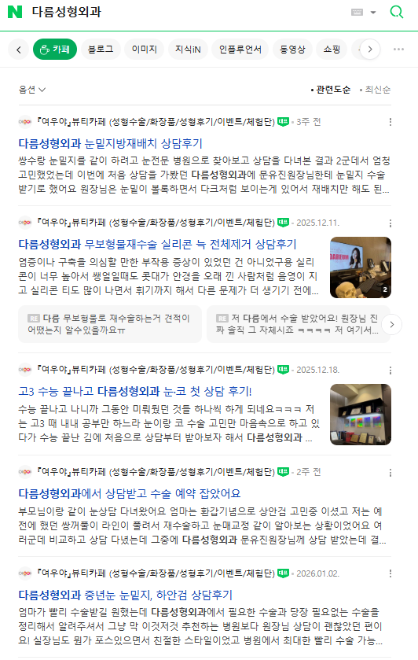 [다름성형외과] 키워드 상담후기 상위 노출

▶분위기 및 현황 (2)
1월 | 바이럴 진행 세부 내용

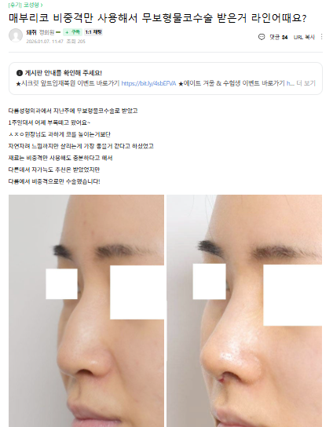 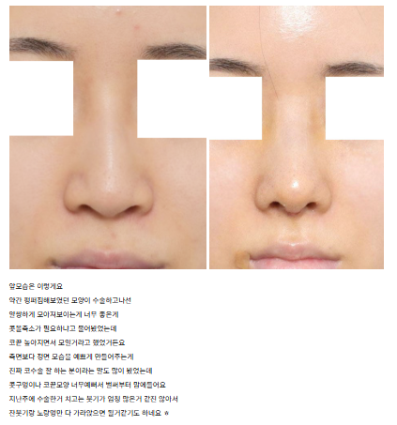 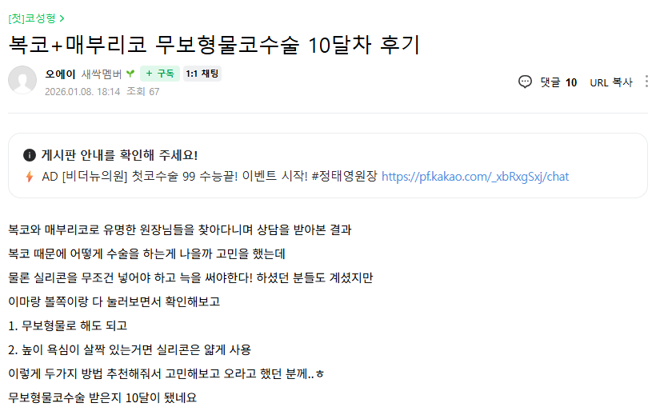 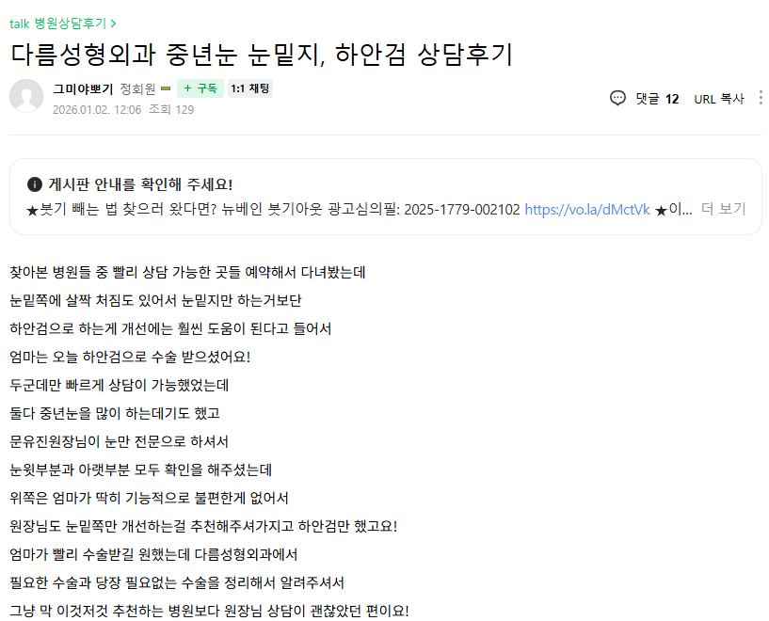 반응 좋았던 후기

1. 무보형물 코수술 후기 https://cafe.naver.com/feko/10274054

3. 상담 후기
https://cafe.naver.com/feko/10259063
2. 텍스트 후기
https://cafe.naver.com/luxury009/1405138

